Análise Física Macro
 | ED. TREE
 | ANÁLISE FÍSICA MACRO
 |  |  |  |  |  |  |  | Data: | 2020-10-31
 |  |  |  |  |  |  |  | Mês Ref: | Oct-20
 |  | Oct-20 | Sep-20 | Principais Atividades Resumo
11 | % Físico Acumulado Previsto | 10.94% | 5.11% | Item | Atividades Atrasadas |  | % Prev. Até a data | % Real. Até a data | Desvio Físico
1 | % Físico Acumulado Executado | 9.79% | 4.17% | 05 | FUNDAÇÃO |  | 66.20% | 54.21% | -12.00%
2 | % Físico Mensal Previsto | 5.83% | 3.38% | 02 | LAUDOS E ESTUDOS |  | 56.91% | 56.85% | -0.06%
3 | % Físico Mensal Executado | 5.62% | 2.44% | 0 | 0 |  | 0.00% | 0.00% | 0.00%
4 | Desvio físico | -1.14% | -0.94% | 0 | 0 |  | 0.00% | 0.00% | 0.00%
5 |  |  |  | 0 | 0 |  | 0.00% | 0.00% | 0.00%
6 | A obra está atrasada (em dias) | -6 | -8 | 0 | 0 |  | 0.00% | 0.00% | 0.00%
7 |  |  | 0.00 | 0 | 0 |  | 0.00% | 0.00% | 0.00%
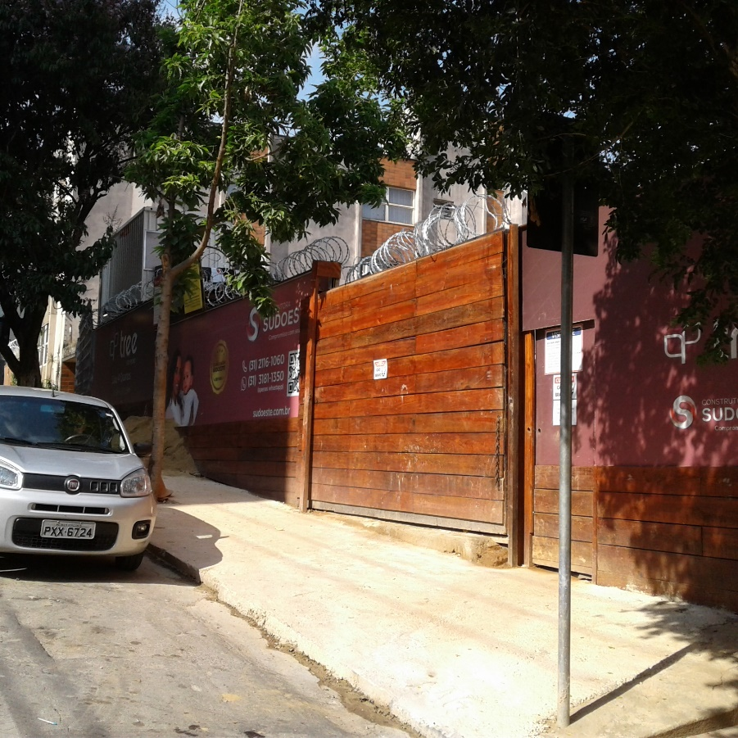
8 |  |  |  | 0 | 0 |  | 0.00% | 0.00% | 0.00%
9 |  |  |  | 0 | 0 |  | 0.00% | 0.00% | 0.00%
10 |  |  |  | 0 | 0 |  | 0.00% | 0.00% | 0.00%
 |  |  |  | Item | Atividades Adiantadas |  | % Prev. Até a data | % Real. Até a data | Desvio Físico
1 |  |  |  | 03 | SERVIÇOS PRELIMINARES |  | 51.58% | 65.65% | 14.07%
2 |  |  |  | 0 | 0 |  | 0.00% | 0.00% | 0.00%
3 |  |  |  | 0 | 0 |  | 0.00% | 0.00% | 0.00%
4 |  |  |  | 0 | 0 |  | 0.00% | 0.00% | 0.00%
5 |  |  |  | 0 | 0 |  | 0.00% | 0.00% | 0.00%
6 |  |  |  | 0 | 0 |  | 0.00% | 0.00% | 0.00%
7 |  |  |  | 0 | 0 |  | 0.00% | 0.00% | 0.00%
8 |  |  |  | 0 | 0 |  | 0.00% | 0.00% | 0.00%
9 |  |  |  | 0 | 0 |  | 0.00% | 0.00% | 0.00%
10 |  |  |  | 0 | 0 |  | 0.00% | 0.00% | 0.00%
11 |  |  |  | 0 | 0 |  | 0.00% | 0.00% | 0.00%
DESPESAS DIRETAS PREVISTAS X REALIZADAS
 | % EXEC | % PREV.mes
Aug-20 | 1.73% | 1.73%
Sep-20 | 2.44% | 3.38%
Oct-20 | 5.62% | 5.83%
Nov-20 |  | 1.17%
Dec-20 |  | 4.27%
Jan-21 |  | 3.49%
Feb-21 |  | 3.47%
Mar-21 |  | 2.46%
Apr-21 |  | 4.04%
May-21 |  | 5.46%
Jun-21 |  | 3.79%
Jul-21 |  | 2.10%
Aug-21 |  | 3.19%
Sep-21 |  | 3.56%
Oct-21 |  | 4.43%
Nov-21 |  | 5.08%
Dec-21 |  | 4.74%
Jan-22 |  | 3.18%
Feb-22 |  | 6.03%
Mar-22 |  | 7.59%
Apr-22 |  | 6.90%
May-22 |  | 5.79%
Jun-22 |  | 4.65%
Jul-22 |  | 3.67%

DESPESAS DIRETAS PREVISTAS X REALIZADAS
 | % EXEC | % PREV.
Aug-20 | 1.73% | 1.73%
Sep-20 | 4.17% | 5.11%
Oct-20 | 9.79% | 10.94%
Nov-20 |  | 12.11%
Dec-20 |  | 16.38%
Jan-21 |  | 19.87%
Feb-21 |  | 23.34%
Mar-21 |  | 25.80%
Apr-21 |  | 29.84%
May-21 |  | 35.30%
Jun-21 |  | 39.09%
Jul-21 |  | 41.19%
Aug-21 |  | 44.38%
Sep-21 |  | 47.94%
Oct-21 |  | 52.37%
Nov-21 |  | 57.45%
Dec-21 |  | 62.19%
Jan-22 |  | 65.37%
Feb-22 |  | 71.40%
Mar-22 |  | 78.99%
Apr-22 |  | 85.89%
May-22 |  | 91.68%
Jun-22 |  | 96.33%
Jul-22 |  | 100.00%

DESPESAS TOTAIS (DD+DI) PREVISTAS X REALIZADAS
 | % EXEC | % PREV.mes
Aug-20 | 1.59% | 1.59%
Sep-20 | 3.70% | 7.22%
Oct-20 | 4.93% | 5.06%
Nov-20 |  | 2.10%
Dec-20 |  | 4.18%
Jan-21 |  | 3.76%
Feb-21 |  | 3.54%
Mar-21 |  | 3.30%
Apr-21 |  | 3.97%
May-21 |  | 5.60%
Jun-21 |  | 4.14%
Jul-21 |  | 2.79%
Aug-21 |  | 3.69%
Sep-21 |  | 3.62%
Oct-21 |  | 4.11%
Nov-21 |  | 4.50%
Dec-21 |  | 4.49%
Jan-22 |  | 3.63%
Feb-22 |  | 5.08%
Mar-22 |  | 6.28%
Apr-22 |  | 5.62%
May-22 |  | 5.07%
Jun-22 |  | 4.38%
Jul-22 |  | 2.28%

DESPESAS TOTAIS (DD+DI) PREVISTAS X REALIZADAS
 | % EXEC | % PREV.
Aug-20 | 1.59% | 1.59%
Sep-20 | 5.29% | 8.81%
Oct-20 | 10.22% | 13.87%
Nov-20 |  | 15.97%
Dec-20 |  | 20.15%
Jan-21 |  | 23.91%
Feb-21 |  | 27.45%
Mar-21 |  | 30.75%
Apr-21 |  | 34.72%
May-21 |  | 40.32%
Jun-21 |  | 44.46%
Jul-21 |  | 47.25%
Aug-21 |  | 50.94%
Sep-21 |  | 54.56%
Oct-21 |  | 58.67%
Nov-21 |  | 63.17%
Dec-21 |  | 67.66%
Jan-22 |  | 71.29%
Feb-22 |  | 76.37%
Mar-22 |  | 82.65%
Apr-22 |  | 88.27%
May-22 |  | 93.34%
Jun-22 |  | 97.72%
Jul-22 |  | 100.00%

 |  |  |  |  |  | Informações Gerais:
 |  |  |  |  |  | Nome da obra:
 |  |  |  |  |  | ED. TREE
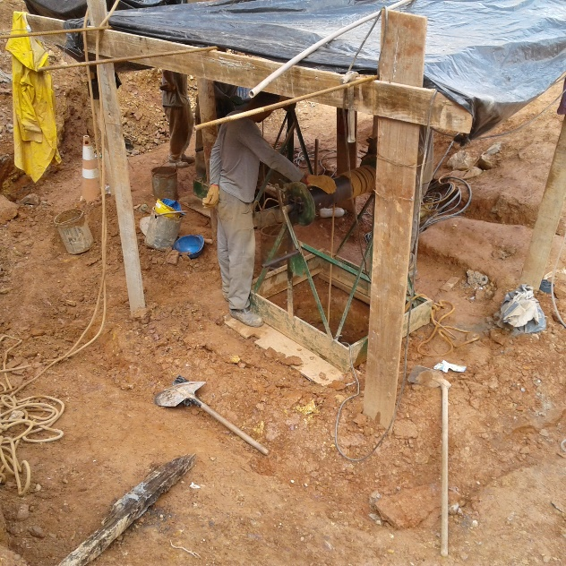
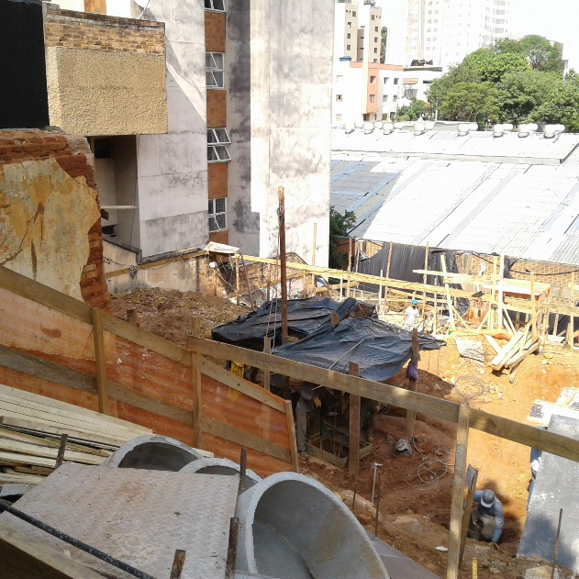
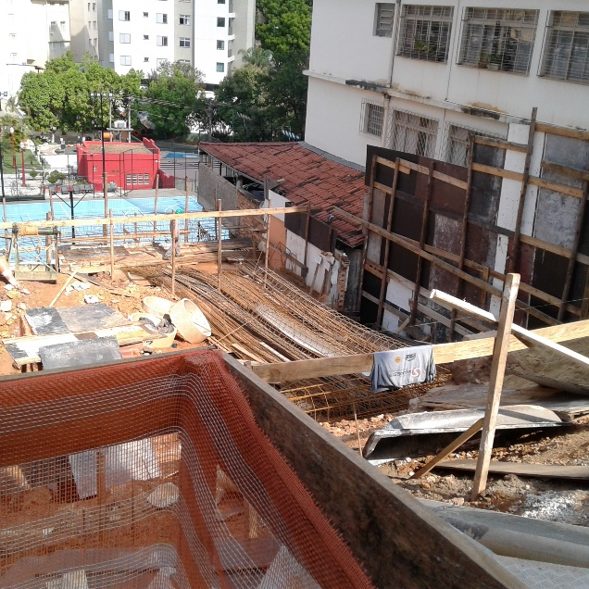
 |  |  |  |  |  | Localização:

 |  |  |  |  |  |  | Data Inicial de Pagtos:

 |  |  |  |  |  |  | Data Base de Orçamento: | Aug-20

 |  |  |  |  |  |  | Data de Início da Obra: | Aug-20

 |  |  |  |  |  |  | Data de Término prevista da Obra: | Jul-22

 |  |  |  |  |  |  | Data de entrega para cliente:

 |  |  |  |  |  |  | Mês de referência: | Aug-20

Painel de Indicadores 2
 |  | ED. TREE
 |  | PAINEL DE INDICADORES | Mês: | Oct-20

0.8953 | A OBRA TEVE DESEMPENHO FÍSICO 10,47% MENOR QUE O PREVISTO |  |  | 10.47
ÍNDICE DE DESEMPENHO FÍSICO
 | IDF
Sep-20 | 0.8157
Oct-20 | 0.8953
Nov-20
Dec-20
Jan-21
Feb-21
Mar-21
Apr-21
May-21
Jun-21
Jul-21
Aug-21
Sep-21
Oct-21
Nov-21
Dec-21
Jan-22
Feb-22
Mar-22
Apr-22
May-22
Jun-22

0.8592798411 | O CUSTO REAL GLOBAL DA OBRA ESTÁ 14,07% MENOR QUE O PREVISTO |  |  | 14.07
ÍNDICE ECONÔMICO GLOBAL
 | IDE
Oct-20 | 0.8593
Nov-20
Dec-20
Jan-21
Feb-21
Mar-21
Apr-21
May-21
Jun-21
Jul-21
Aug-21
Sep-21
Oct-21
Nov-21
Dec-21
Jan-22
Feb-22
Mar-22
Apr-22
May-22
Jun-22
PROJEÇÃO FINAL

0.90760544252 | O CUSTO REAL DAS DESPESAS DIRETAS ESTÁ 9,24% MENOR QUE O PREVISTO |  |  | 9.24
ÍNDICE ECONÔMICO DESPESAS DIRETAS
 | IDE
Oct-20 | 0.9076
Nov-20
Dec-20
Jan-21
Feb-21
Mar-21
Apr-21
May-21
Jun-21
Jul-21
Aug-21
Sep-21
Oct-21
Nov-21
Dec-21
Jan-22
Feb-22
Mar-22
Apr-22
May-22
Jun-22
PROJEÇÃO FINAL

0.78492832451 | O CUSTO REAL DAS DESPESAS INDIRETAS ESTÁ 21,51% MENOR QUE O PREVISTO |  |  | 21.51
ÍNDICE ECONÔMICO DESPESAS INDIRETAS
 | IDE
Oct-20 | 0.7849
Nov-20
Dec-20
Jan-21
Feb-21
Mar-21
Apr-21
May-21
Jun-21
Jul-21
Aug-21
Sep-21
Oct-21
Nov-21
Dec-21
Jan-22
Feb-22
Mar-22
Apr-22
May-22
Jun-22
PROJEÇÃO FINAL

Relatório Gerencial
ED. TREE
 | RELATÓRIO GERENCIAL |  |  |  |  |  |  |  |  |  | Oct-20

 | ANÁLISE FINANCEIRA

 | CÓD. | DESCRIÇÃO |  | % MEDIDO | VALOR ORÇADO | Peso (%) | VALORES ACUMULADOS
 |  |  |  |  |  |  | Medido | Pagamentos (Pago + A Pagar + Compromet.) | Verba Disponível | Projeção
 | DESPESAS DIRETAS
 | 01 | PROJETOS |  | 76.50% | 173,226.27 | 1.92 | 132,524.54 | 127,836.80 | 45,389.47 | 167,818.67
 | 02 | LAUDOS E ESTUDOS |  | 56.24% | 46,773.55 | 0.52 | 26,304.38 | 9,098.79 | 37674.762599 | 22,873.56
 | 03 | SERVIÇOS PRELIMINARES |  | 65.03% | 43,061.19 | 0.48 | 28,004.75 | 41,783.79 | 1277.3950445 | 46,140.79
 | 04 | TERRAPLENAGEM |  | 100.00% | 39,800.00 | 0.44 | 39,800.00 | 27,263.38 | 12536.62 | 27,263.38
 | 05 | FUNDAÇÃO |  | 53.97% | 580,536.69 | 6.43 | 313,303.54 | 323,852.33 | 256684.35835 | 545,655.40
 | 06 | SUPER-ESTRUTURA |  | 0.00% | 1,100,502.13 | 12.18 | 0.00 | 0.00 | 1100502.1344 | 1,100,502.13
 | 07 | ALVENARIA / FECHAMENTO |  | 0.00% | 223,315.12 | 2.47 | 0.00 | 0.00 | 223315.11513 | 223,315.12
 | 08 | IMPERMEABILIZAÇÃO / ISOLAMENTO |  | 0.00% | 85,144.77 | 0.94 | 0.00 | 0.00 | 85144.774998 | 85,144.77
 | 09 | REVESTIMENTO DE PISO |  | 0.00% | 354,784.95 | 3.93 | 0.00 | 0.00 | 354784.94985 | 354,784.95
 | 10 | REVESTIMENTO DE PAREDE |  | 0.00% | 289,326.92 | 3.20 | 0.00 | 0.00 | 289326.92232 | 289,326.92
 | 11 | REVESTIMENTO DE TETO |  | 0.00% | 44,536.16 | 0.49 | 0.00 | 0.00 | 44536.163726 | 44,536.16
 | 12 | REVESTIMENTO EXTERNO |  | 0.00% | 396,282.29 | 4.39 | 0.00 | 0.00 | 396282.29247 | 396,282.29
 | 13 | ESQUADRIAS DE ALUMÍNIO |  | 0.00% | 569,475.83 | 6.30 | 0.00 | 0.00 | 569475.83081 | 569,475.83
 | 14 | ESQUADRIAS EM METALON |  | 0.00% | 59,268.46 | 0.66 | 0.00 | 0.00 | 59268.460331 | 59,268.46
 | 15 | ESQUADRIAS EM MADEIRA |  | 0.00% | 73,036.46 | 0.81 | 0.00 | 0.00 | 73036.458725 | 73,036.46
 | 16 | INSTALAÇÕES |  | 3.49% | 963,491.05 | 10.67 | 33,621.60 | 37,083.46 | 926407.58535 | 963,491.05
 | 17 | BANCADAS |  | 0.00% | 85,590.62 | 0.95 | 0.00 | 0.00 | 85590.622577 | 85,590.62
 | 18 | LOUÇAS E METAIS |  | 0.00% | 114,825.38 | 1.27 | 0.00 | 0.00 | 114825.37644 | 114,825.38
 | 19 | PINTURA |  | 0.00% | 188,320.76 | 2.08 | 0.00 | 0.00 | 188320.76261 | 188,320.76
 | 20 | DIVERSOS |  | 0.00% | 173,763.75 | 1.92 | 0.00 | 0.00 | 173763.75273 | 173,763.75
 | DESPESAS INDIRETAS
 | 01 | LICENÇAS, TAXAS E EMOLUMENTOS |  | 15.83% | 178,833.32 | 1.98 | 28,306.46 | 18,336.84 | 160496.48366 | 178,833.32
 | 02 | SEGURANÇA DO TRABALHO |  | 4.65% | 67,550.06 | 0.75 | 3,138.44 | 2,599.82 | 64950.236729 | 67,550.06
 | 03 | CUSTOS INDIRETOS - PESSOAL |  | 12.73% | 1,513,971.59 | 16.76 | 192,776.62 | 126,831.37 | 1387140.2167 | 1,513,971.59
 | 04 | CUSTOS INDIRETOS - EQUIPAMENTOS |  | 2.96% | 169,096.11 | 1.87 | 5,007.30 | 5,668.43 | 163427.68183 | 169,096.11
 | 05 | CUSTOS INDIRETOS - OUTROS |  | 16.13% | 319,377.49 | 3.54 | 51,500.70 | 47,575.52 | 271801.96576 | 319,377.49
 | 06 | ADMINISTRAÇÃO |  | 7.81% | 1,178,763.88 | 13.05 | 92,061.46 | 91,602.22 | 1087161.6684 | 1,178,763.88
 | Total Geral |  |  |  | 9,032,654.81 |  | 946,349.79 | 859,532.74 | 8,173,122.07 | 8,959,008.90

 | CUSTO ORÇADO | CUSTO PROJETADO
PROJETOS | 173,226.27 | 167,818.67
LAUDOS E ESTUDOS | 46,773.55 | 22,873.56
SERVIÇOS PRELIMINARES | 43,061.19 | 46,140.79
TERRAPLENAGEM | 39,800.00 | 27,263.38
FUNDAÇÃO | 580,536.69 | 545,655.40
SUPER-ESTRUTURA | 1,100,502.13 | 1,100,502.13
ALVENARIA / FECHAMENTO | 223,315.12 | 223,315.12
IMPERMEABILIZAÇÃO / ISOLAMENTO | 85,144.77 | 85,144.77
REVESTIMENTO DE PISO | 354,784.95 | 354,784.95
REVESTIMENTO DE PAREDE | 289,326.92 | 289,326.92
REVESTIMENTO DE TETO | 44,536.16 | 44,536.16
REVESTIMENTO EXTERNO | 396,282.29 | 396,282.29
ESQUADRIAS DE ALUMÍNIO | 569,475.83 | 569,475.83
ESQUADRIAS EM METALON | 59,268.46 | 59,268.46
ESQUADRIAS EM MADEIRA | 73,036.46 | 73,036.46
INSTALAÇÕES | 963,491.05 | 963,491.05
BANCADAS | 85,590.62 | 85,590.62
LOUÇAS E METAIS | 114,825.38 | 114,825.38
PINTURA | 188,320.76 | 188,320.76
DIVERSOS | 173,763.75 | 173,763.75
LICENÇAS, TAXAS E EMOLUMENTOS | 178,833.32 | 178,833.32
SEGURANÇA DO TRABALHO | 67,550.06 | 67,550.06
CUSTOS INDIRETOS - PESSOAL | 1,513,971.59 | 1,513,971.59
CUSTOS INDIRETOS - EQUIPAMENTOS | 169,096.11 | 169,096.11
CUSTOS INDIRETOS - OUTROS | 319,377.49 | 319,377.49
ADMINISTRAÇÃO | 1,178,763.88 | 1,178,763.88
 | SÍNTESE DAS PROJEÇÕES x ORÇAMENTO
 |  |  | Oct-20 | Sep-20
 | % Financeiro Acumulado Previsto |  | 12.80% | 8.81%
 | % Financeiro Acumulado Executado |  | 10.48% | 5.45%
 | Custo previsto até a data |  | R$1,243,737.07 | R$781,840.74
 | Custo medido até a data |  | R$946,349.79 | R$484,933.68
 | Custo Real até a data |  | R$813,179.29 | R$381,849.05
 | Valor orçado |  | R$9,032,654.81 | R$8,894,461.62
 | Custo projetado |  | R$ 8,959,008.90 | R$ 8,823,426.84
 | Tendência financeira |  | -0.82% | -0.80%
 | Custo projetado por m² de AEQ |  | R$ 2,909.24 | R$ 2,865.21
 | Área Equivalente |  | 3,079.50 | 3,079.50

 | EVOLUÇÃO FINANCEIRA

EVOLUÇÃO MENSAL DAS DESPESAS TOTAIS
 | %F.MÊS | % PREV.mes
Sep-20 | 6.53% | 7.22%
Oct-20 | 5.02% | 3.99%
Nov-20 |  | 3.17%
Dec-20 |  | 4.18%
Jan-21 |  | 3.76%
Feb-21 |  | 3.54%
Mar-21 |  | 3.30%
Apr-21 |  | 3.97%
May-21 |  | 5.60%
Jun-21 |  | 4.14%
Jul-21 |  | 2.79%
Aug-21 |  | 3.69%
Sep-21 |  | 3.62%
Oct-21 |  | 4.11%
Nov-21 |  | 4.50%
Dec-21 |  | 4.49%
Jan-22 |  | 3.63%
Feb-22 |  | 5.08%
Mar-22 |  | 6.28%
Apr-22 |  | 5.62%
May-22 |  | 5.07%
Jun-22 |  | 4.38%
Jul-22 |  | 2.28%

EVOLUÇÃO ACUMULADA DAS DESPESAS TOTAIS
 | %F.ACUM | % PREV.
Sep-20 | 5.45% | 8.81%
Oct-20 | 10.48% | 12.80%
Nov-20 |  | 15.97%
Dec-20 |  | 20.15%
Jan-21 |  | 23.91%
Feb-21 |  | 27.45%
Mar-21 |  | 30.75%
Apr-21 |  | 34.72%
May-21 |  | 40.32%
Jun-21 |  | 44.46%
Jul-21 |  | 47.25%
Aug-21 |  | 50.94%
Sep-21 |  | 54.56%
Oct-21 |  | 58.67%
Nov-21 |  | 63.17%
Dec-21 |  | 67.66%
Jan-22 |  | 71.29%
Feb-22 |  | 76.37%
Mar-22 |  | 82.65%
Apr-22 |  | 88.27%
May-22 |  | 93.34%
Jun-22 |  | 97.72%
Jul-22 |  | 100.00%

